Sheet1
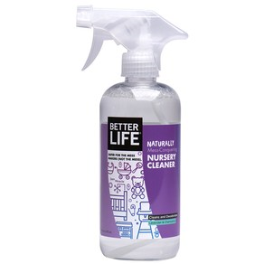
 | 제품 이름 | 제품사진
 | NURSERY CLEANER(널서리 클리너)

 | 브랜드or판매원 | Better Life
 | 제조사 | BETTER LIFE
 | 카테고리 | 기타세정제
 | 성분공개 | O

 | 자가검사번호
 | 기타 허가 인증 여부
 | 친환경 인증여부
 | 해외 인증 여부 |  |  |  |  | No data -> X
 |  |  |  |  |  | No-> N, Some->S, Moderate->M, High->H |  |  |  | Recognized -> R, Suspected -> S |  |  |  | 해당시 "1" 로표시
 |  |  |  |  |  | 독성별 주의도 |  |  |  | Score Card
고유번호 | 성분명(국문) | 영문명 | CAS번호 | 배합용도 | EWG등급 | 천식/호흡 | 피부자극 | 발달/생식 | 발암 | 천식/호흡 | 피부자극 | 발달/생식 | 발암 | 국내유해 | D S L | EPA | SLS/SLES | 4급암모늄 | 향료 | 색소/형광 | 가습기 | 비고
0001 | Purified water
0087 | Decyl glucoside
0087 | Lauryl glucoside
0737 | Disodium cocoyl glutamate
0738 | Quillaja saponaria bark extract
0752 | 효모추출물 | Yeast Extract | 8013-01-2 | 피부보호제, 피부컨디셔닝제(기타) | C | X | X | X | X
0753 | 캐모마일꽃오일 | Anthemis Nobilis Flower Oil | 8015-92-7 | 착향제, 피부컨디셔닝제 | C | X | X | X | X
0020 | 라벤더오일 | Lavandula Angustifolia (Lavender) Oil | 8000-28-0 | 향료, 피부컨디셔닝제 | C | S | S | X | S
0042 | Methylisothiazolinone

